写真（例）
現況写真
※以下の写真はあくまで参考例です。各市町村の指示に従い写真を添付してください。

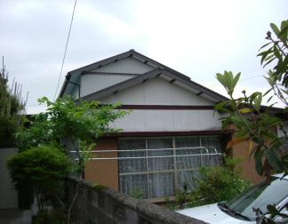

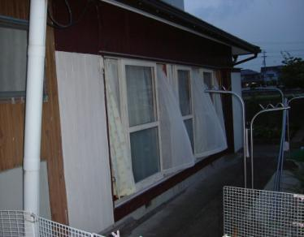

 | ＮＯ-1

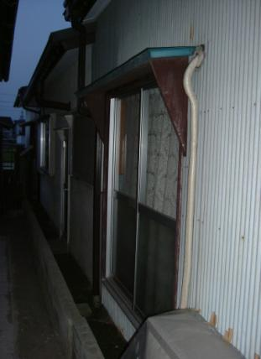

 |  |  | ＮＯ-2

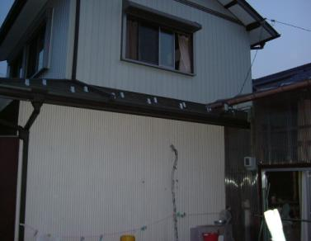

 | ＮＯ-3

 |  | ＮＯ－4

補強ｱﾄﾞﾊﾞｲｽ
住宅の耐震化 を行いましょう
 | （耐震補強工事に向けてのアドバイス）

 |  |  |  |  |  |  | 岐阜 太郎 |  |  |  |  |  | 様
 |  |  |  |  | 申込者名

 |  |  |  |  | 報告年月日 |  | 令和 | 8 | 年 | 6 | 月 | 25 | 日
 |  |  |  |  | （ 調査年月日 |  | 令和 | 8 | 年 | 6 | 月 | 12 | 日 | ）

 |  |  |  |  |  | 調査した岐阜県木造住宅耐震相談士
 |  |  |  |  |  |  | 氏名 |  |  |  | 薮田 三郎
 |  |  |  |  |  |  | 登録証番号 |  |  |  | 第 | H28-712 |  |  | 号

 |  |  |  |  |  | 補助制度のお問い合わせは
 |  |  |  |  |  |  | 岐阜市まちづくり推進部建築指導課
 |  |  |  |  |  |  |  |  |  |  | TEL | 058-265-3904
 |  |  |  |  |  |  | 岐阜県都市建築部建築指導課
 |  |  |  |  |  |  |  |  |  |  | TEL | 058-272-8691
住宅の耐震化って？
…………………………………………………………………………
耐震診断の評点が0.7を下回った場合、大地震が発生した場合に倒壊する可能性が高くなります。住宅の耐震化を検討しましょう！ 住宅の地震対策といえば、まず第一に既存住宅を補強する「耐震補強工事」や建替え等の「改築」が思い浮かびますが、その他にも広い意味で、「建替え」や「耐震シェルター」、「家具の固定」など大小のさまざまな対策が含まれるのではないでしょうか。 ここでは、耐震補強工事を支援するため行政が実施している「木造住宅の耐震改修工事費補助制度」を中心に、耐震化を行う場合のメリットや情報提供を行います。 耐震化を実施するためには、どうしても金銭面の負担がかかりますが、「最低限、命を守る」という観点から、比較的、安価に対応できる「耐震シェルター等の設置」や、「家具の固定」など、アドバイスを参考に、できることから行いましょう！

耐震補強の工事費はどのくらい？
…………………………………………………………………………
今回の診断結果をもとに、
補強後の評点 |  |  |  | 1.0以上 |  |  | とするおおまかな補強計画を行うと、概ね

 | 3,700,000円 |  |  |  |  |  | ～ |  |  | 4,300,000円

 |  |  |  |  |  |  |  |  |  |  |  |  |  |  | 程度の工事費となります。
【参考】
0.7以上の補強計画とする場合、概ね以下の工事費程度となります。（上記工事費の約7割程度）
 |  | 概ね | 2,590,000 |  |  |  | 円 | ～ | 3,010,000 |  |  |  | 円

※ | 上記記載の金額は、あくまで概算工事費での算出であり、厳密なものではありません。 工事を行うためには、改めて具体的な補強計画を作成する必要があります。
※ | 補強計画では、「精密診断法」や「低コスト工法」を活用することにより、工事費を大幅に縮減 できる場合があります。
※ | 工事のための具体的な補強計画には、建築士による設計及び監理費用が発生します。
※ | 同時にリフォームや増築を行う場合、別途費用が発生します。
補強工事費用の支援制度は？
…………………………………………………………………………
①木造住宅の耐震改修工事費補助制度
耐震補強工事費用の一部に、市町村・岐阜県・国が共同で補助金を交付しています。

耐震補強工事までの流れ
１） ２） ３） ４） ５） |  | 耐震診断結果が評点1.0未満であった場合、耐震補強工事の実施をおすすめします。 耐震診断の申込窓口に設置されている「岐阜県木造住宅耐震相談士名簿」を閲覧し、依頼する相談士を選択して下さい。 相談士に直接依頼を行い、個別に補強計画に関する契約を行って下さい。 契約後、相談士は今回の耐震診断結果を参考に、より精密な現地調査を行います。調査結果を元に補強計画を立て設計を行います。 工事業者と契約を行い補強工事を実施します。相談士は、工事内容が設計図と整合しているかどうか工事監理を行います。

補助金額 |  |  | （総合支援メニューを活用している場合）
 | 限度額 １１７．５万円 （多雪区域は１４０万円）
 | 工事費120万円以内の場合 工事費の90％
 | 工事費120万円超えの場合 工事費の40％＋60万円
 | ※ 総合支援メニュー活用の有無等については、お住まいの市町村へご確認をしてください。
補助金申込み先・申込み方法
 | ○ | 申込み先は、無料耐震診断の申込み窓口と同じです。
 | ○ | 申込み方法は、お手数ですが電話にてお問い合わせいただくか、
 |  | 直接窓口までお越し下さい。（表紙に問い合わせ先があります）

補助金の交付要件
 | ○ | 建物評点が1.0以上となる耐震補強工事であること。
 | ○ | 増築を同時に行う工事でも、補強工事部分に
 |  | かかった工事費のみへの補助が可能です。

②簡易な補強工事への補助
工事費用を抑えた簡易な補強工事についても①と同様に補助金（最大84万円）を
交付しています。
お示しした工事費では補強工事が困難な場合でも、身の安全を守ることを第一とした
比較的安価な補強を検討されてはいかがでしょうか。

補助金の交付要件
 | ○ | 建物評点が0.7以上となる耐震補強工事であること。
 |  | （①の7割の耐震性能を確保します。）
 | ○ | 家具等の転倒防止対策を実施すること。
 | ○ | 上記要件について、詳しくは表紙記載の窓口までお問い合わせください。

③耐震シェルター等の設置への補助
令和７年度より耐震シェルター等の設置について補助制度を創設しました。
耐震シェルターの他、耐震（防災）ベッドの設置についても補助対象としております。
詳細については、県又はお住まいの市町村までご相談ください。
 | 補助率 ： ２/３
 | 補助額 ： 最大３０万円 （設置費用が４５万円以上の場合）
 | 補助対象となる商品 ： 県又は市町村へご確認してください。
 | ※ 補助を実施していない市町村もありますので事前に確認をしてください。

④その他 （税制優遇措置等）
耐震改修工事を実施（耐震シェルター等の設置及び②の簡易な補強工事は除く）した場合、
下記の税制措置等を受けられる場合があります。
 | ・所得税額の特別控除
 | ・固定資産税額の減額措置
 | ・地震保険料改定と割引制度 |  |  |  |  |  | (お問合せ先) |  | （一社）日本損害保険協会 そんぽＡＤＲセンター 損害保険相談・紛争解決サポートセンター （TEL：03-4332-5241）
 | ・リフォーム融資 |  |  |  |  |  | (お問合せ先) |  | 住宅金融支援機構相談窓口 （TEL：0120-0860-35）

建築物の耐震化 総合窓口「ぎふ耐震リフォームネット」
…………………………………………………………………………
岐阜県における耐震化関連施策をご紹介しています。

 | http://www.pref.gifu.lg.jp/shakai-kiban/kaihatsu/jishin-taisaku/11655/taishin/index_5472.html
 | キーワード検索は「ぎふ耐震リフォームネット」

地震保険10%割引
最大117.5万円の補助金
※市町村によって異なります。
最高1,000万円融資
固定資産税1/2減額
25万円の所得税控除

 | 

1 | 岐阜市 | 岐阜市まちづくり推進部建築指導課 | 058-265-3904 |  |  |  | 1.0以上
2 | 大垣市 | 大垣市都市計画部建築指導課 | 0584-47-8436 |  |  |  | 0.7以上
3 | 高山市 | 高山市都市政策部建築住宅課 | 0577-35-3159
4 | 多治見市 | 多治見市都市計画部開発指導課 | 0572-22-1336
5 | 関市 | 関市基盤整備部都市計画課 | 0575-23-7804
6 | 中津川市 | 中津川市建設部建築住宅課 | 0573-66-1111（内線201）
7 | 美濃市 | 美濃市建設部都市整備課 | 0575-33-1122（内線235）
8 | 瑞浪市 | 瑞浪市建設部都市計画課 | 0572-68-9890
9 | 羽島市 | 羽島市建設部都市計画課 | 058-392-9926
10 | 恵那市 | 恵那市建設部都市住宅課 | 0573-26-2111（内線232）
11 | 美濃加茂市 | 美濃加茂市建設水道部都市計画課 | 0574-25-2111（内線259）
12 | 土岐市 | 土岐市建設水道部都市計画課 | 0572-54-1111（内線541）
13 | 各務原市 | 各務原市都市建設部建築指導課 | 058-383-1482
14 | 可児市 | 可児市建設部建築指導課 | 0574-62-1111（内線2242）
15 | 山県市 | 山県市建設課 | 0581-22-6832
16 | 瑞穂市 | 瑞穂市都市整備部都市開発課 | 058-327-2101
17 | 飛騨市 | 飛騨市建築管財部建築住宅課 | 0577-73-0153
18 | 本巣市 | 本巣市都市建設部都市計画課 | 058-323-7758
19 | 郡上市 | 郡上市建設部都市住宅課 | 0575-67-1814
20 | 下呂市 | 下呂市市民生活部住宅対策課 | 0576-24-2222
21 | 海津市 | 海津市都市建築部建設都市計画課 | 0584-53-1425
22 | 岐南町 | 岐南町基盤整備部くらし安全課 | 058-247-1360
23 | 笠松町 | 笠松町建設部建設課 | 058-388-1117
24 | 養老町 | 養老町産業建設部建設課 | 0584-32-5081
25 | 垂井町 | 垂井町都市計画課 | 0584-22-1151（内線151）
26 | 関ケ原町 | 関ケ原町産業建設課 | 0584-43-3054
27 | 神戸町 | 神戸町産業建設部建設課 | 0584-27-0177
28 | 輪之内町 | 輪之内町建設課 | 0584-69-3111（内線167）
29 | 安八町 | 安八町まちづくり推進課 | 0584-64-7112
30 | 揖斐川町 | 揖斐川町産業建設部建設課 | 0585-22-2111（内線1316）
31 | 大野町 | 大野町建設部建設課 | 0585-34-1111（内線258）
32 | 池田町 | 池田町建設部建設課 | 0585-45-3111（内線269）
33 | 北方町 | 北方町都市環境課 | 058-323-1114
34 | 坂祝町 | 坂祝町水道建設課 | 0574-66-2407
35 | 富加町 | 富加町建設課 | 0574-54-2115
36 | 川辺町 | 川辺町基盤整備課 | 0574-53-7214
37 | 七宗町 | 七宗町総務課 | 0574-48-1111（内線125）
38 | 八百津町 | 八百津町建設課 | 0574-43-2111（内線2317）
39 | 白川町 | 白川町総務課 | 0574-72-1311（内線214）
40 | 東白川村 | 東白川村産業建設課 | 0574-78-3111（内線280）
41 | 御嵩町 | 御嵩町建設部建設課 | 0574-67-2111（内線2165）
42 | 白川村 | 白川村建設課 | 05769-6-1311（内線165）

